VO_1

Statistisches Amt
für Hamburg und Schleswig-Holstein

 |  | STATISTISCHE BERICHTE
 |  | Kennziffer: A V 1 - j 17 HH

 |  | Bodenflächen in Hamburg
 |  | am 31.12.2017
 |  | nach Art der tatsächlichen Nutzung

 | Herausgegeben am: 14. November 2018

VO_4
Vorbemerkungen
Der vorliegende Statistische Bericht enthält erstmalig die aktuellen Bodenflächen Hamburgs nach Art ihrer tatsächlichen Nutzung (tN) nach ALKIS (Automatisiertes LiegenschaftsKatasterInformationsSystem).
Die Vergleichbarkeit der Daten mit den Vorjahren ist ab 2016 erheblich eingeschränkt.
Begründet ist diese Einschränkung zum einen dadurch, dass mit der neuen Erhebungsgrundlage der bundesweit vereinbarte Nutzungsartenkatalog verändert und erweitert wurde. Einzelne Nutzungsarten wurden aufgelöst und in andere umverteilt. Methodisch basierte die Erhebung vor 2016 auf einer Auswertung des flurstücksbezogenen Liegenschaftskatasters, zuletzt dem des Hamburgischen Automatisierten Liegenschaftsbuches (HALB).
Bei der Erfassung in ALKIS werden die Flächen jeder einzelnen Nutzung flurstücksunabhängig mit Hilfe digitaler Karten ausgemessen. Die Flächen werden auf die Geländeoberfläche reduziert und entsprechen somit deutlich mehr als in den Vorjahren der real vorhandenen Erdoberfläche.
Der Bericht über die Bodenflächen nach Art der tatsächlichen Nutzung gibt jährlich die der Vermessungsbehörde vorliegenden Flächendaten mit Stichtag 31.12. wieder.
Einzige berechnete Größe ist die Siedlungs- und Verkehrsfläche (SuV). Die Siedlungs- und Verkehrsfläche ist nicht mit dem Indikator „versiegelte Fläche“ gleichzusetzen, da sie auch einen Anteil unbebauter und nicht versiegelter Flächen (z. B. Grünanlagen oder Vorgärten) umfasst.
Die Siedlungs- und Verkehrsfläche nach ALKIS setzt sich aus den Unterpositionen der Hauptnutzungsarten Siedlung und Verkehr abzüglich der Flächen für Bergbaubetrieb und der Flächen für Tagebau, Grube, Steinbruch zusammen.
Im Bericht verwendete Begriffe stimmen teilweise in ihrer Definition und Abgrenzungen nicht bzw. nicht in vollem Umfang mit denen in anderen Erhebungen, trotz z.T. gleichem oder ähnlichem Wortlaut, überein (z.B. entspricht die Landwirtschaftsfläche nicht der landwirtschaftl. Nutzfläche LF aus der Bodennutzungshaupterhebung).
Die Gemeindeflächen Hamburgs werden seit 2010 über ALKIS erfasst, wurden aber bis 2015 in die Systematik des HALB zurückgerechnet.
Im Rahmen der ALKIS-Datenpflege werden seit Januar 2014 die Flächen kontinuierlich überprüft und ggf. aktualisiert. Dieser Qualitätsicherungsprozess wurde Ende 2016 für die "Landflächen" abgeschlossen. Zur Zeit werden schwerpunktmäßig die Abgrenzungen der "Wasser-Land-Flächen" aktualisiert.
Neben den hier aufgeführten Tabellen, sind die Daten der Landesvermessungen auch in Form von Sonderanfragen (z.B. Aufstellungen für die Bundesnetzagentur) zu erhalten.
Rechtsgrundlage
ist das Agrarstatistikgesetz (AgrStatG) in Verbindung mit dem Bundesstatistikgesetz (BStatG).

VO_5
Erläuterungen
zu den ausgewiesenen Nutzungsarten
des ALKIS- Katalogs
10000 Siedlung
Der Nutzungsartenbereich Siedlung beinhaltet die bebauten und nicht bebauten Flächen, die durch die Ansiedlung von Menschen geprägt sind oder zur Ansiedlung beitragen.
11000 Wohnbaufläche
ist eine baulich geprägte Fläche einschließlich der mit ihr im Zusammenhang stehenden Freiflächen (z.B. Vorgärten, Ziergärten, Zufahrten, Stellplätze), die ausschließlich oder vorwiegend dem Wohnen dient.
12000 Industrie- und Gewerbefläche
ist eine Fläche, die vorwiegend industriellen oder gewerblichen Zwecken dient. Dazu gehören auch
Handels-, Versorgungs- und Entsorgungsflächen.
13000 Halde
ist eine Fläche, auf der Material langfristig gelagert wird.
14000 Bergbaubetrieb
ist eine Fläche, die für die Förderung des Abbauguts unter Tage genutzt wird.
15000 Tagebau, Grube, Steinbruch
ist eine Fläche, auf der oberirdisch Bodenmaterial abgebaut wird.
16000 Fläche gemischter Nutzung
ist eine bebaute Fläche einschließlich der mit ihr im Zusammenhang stehenden Freifläche (Hofraumfläche, Hausgarten), auf der keine Art der baulichen Nutzung vorherrscht. Solche Flächen sind insbesondere ländlich-dörflich geprägte Flächen mit land- und forstwirtschaftlichen Betrieben, Wohngebäuden u.a. sowie städtisch geprägte Kerngebiete mit Handelsbetrieben und zentralen Einrichtungen für Wirtschaft und Verwaltung.
17000 Fläche besonderer funktionaler Prägung
ist eine baulich geprägte Fläche einschließlich der mit ihr im Zusammenhang stehenden Freifläche, auf denen vorwiegend Gebäude und/oder Anlagen zur Erfüllung öffentlicher Zwecke oder historische Anlagen vorhanden sind.
18000 Sport-, Freizeit- und Erholungsfläche
ist eine baulich geprägte Fläche einschließlich der mit ihr im Zusammenhang stehenden Freifläche, die der Ausübung von Sportarten, der Freizeitgestaltung oder der Erholung dient.
19000 Friedhof
ist eine Fläche, die zur Bestattung dient oder gedient hat, sofern die Zuordnung zu Grünanlage (Schlüssel 18500) nicht zutreffender ist.
20000 Verkehr
Der Nutzungsartenbereich Verkehr enthält die bebauten und nicht bebauten Flächen, die dem Verkehr dienen.
21000 Straßenverkehr
umfasst alle für die bauliche Anlage Straße erforderlichen Flächen und die dem Straßenverkehr dienenden bebauten und unbebauten Flächen.
22000 Weg
umfasst alle Flächen, die zum Befahren und/oder Begehen vorgesehen sind. Zur Wegfläche gehören auch Seitenstreifen und Gräben zur Wegentwässerung.
23000 Platz
ist eine Verkehrsfläche in Ortschaften oder eine ebene, befestigte oder unbefestigte Fläche, die bestimmten Zwecken dient (z.B. für Verkehr, Parken, Märkte, Festveranstaltungen).
24000 Bahnverkehr
umfasst alle für den Schienenverkehr erforderlichen Flächen und die dem Schienenverkehr dienenden bebauten und unbebauten Flächen.
25000 Flugverkehr
umfasst die baulich geprägte Fläche und die mit ihr in Zusammenhang stehende Freifläche, die ausschließlich oder vorwiegend dem Flugverkehr dient.
26000 Schiffsverkehr
umfasst die baulich geprägte Fläche und die mit ihr in Zusammenhang stehende Freifläche, die ausschließlich oder vorwiegend dem Schiffsverkehr dient.
30000 Vegetation
umfasst die Flächen außerhalb der Ansiedlungen, die durch land- oder forstwirtschaftliche Nutzung, durch natürlichen Bewuchs oder dessen Fehlen geprägt werden.
31000 Landwirtschaft
ist eine Fläche für den Anbau von Feldfrüchten sowie eine Fläche, die beweidet und gemäht werden kann, einschließlich der mit besonderen Pflanzen angebauten Flächen.
32000 Wald
ist eine Fläche, die mit Forstpflanzen (Waldbäume und Waldsträucher) bestockt ist.
33000 Gehölz
ist eine Fläche, die mit einzelnen Bäumen, Baumgruppen, Büschen, Hecken und Sträuchern bestockt ist.

34000 Heide
ist eine meist sandige Fläche mit typischen Sträuchern, Gräsern und geringwertigem Baumbestand.
35000 Moor
ist eine unkultivierte Fläche, deren obere Schicht aus vertorften oder zersetzten Pflanzenresten besteht.
36000 Sumpf
ist ein wassergesättigtes, zeitweise unter Wasser stehendes Gelände.
37000 Unland, Vegetationslose Fläche
ist eine Fläche ohne nennenswerten Bewuchs auf Grund besonderer Bodenbeschaffenheit, wie z.B. nicht aus dem Geländerelief herausragende Felspartien, Sand- oder Eisflächen.
40000 Gewässer
Der Nutzungsartenbereich Gewässer umfasst die mit Wasser bedeckten Flächen.
41000 Fließgewässer
ist
ein geometrisch begrenztes, oberirdisches, auf dem Festland fließendes Gewässer, das die Wassermengen sammelt, die als Niederschläge auf die Erdoberfläche fallen oder in Quellen austreten, und in ein anderes Gewässer, ein Meer oder in einen See transportiert werden oder
in einem System von natürlichen oder künstlichen Bodenvertiefungen verlaufendes Wasser, das zur Be- und Entwässerung an- oder abgeleitet wird oder
ein geometrisch begrenzter, für die Schifffahrt angelegter künstlicher Wasserlauf, der in einem oder mehreren Abschnitten die jeweils gleiche Höhe des Wasserspiegels besitzt.
42000 Hafenbecken
ist ein natürlicher oder künstlich angelegter oder abgetrennter Teil eines Gewässers, in dem Schiffe be- und entladen werden.
43000 Stehendes Gewässer
ist eine natürliche oder künstliche mit Wasser gefüllte, allseitig umschlossene Hohlform der Erdoberfläche ohne unmittelbaren Zusammenhang mit Meer.
44000 Meer
ist die das Festland umgebende Wasserfläche.

Karte der Bezirke HH_1
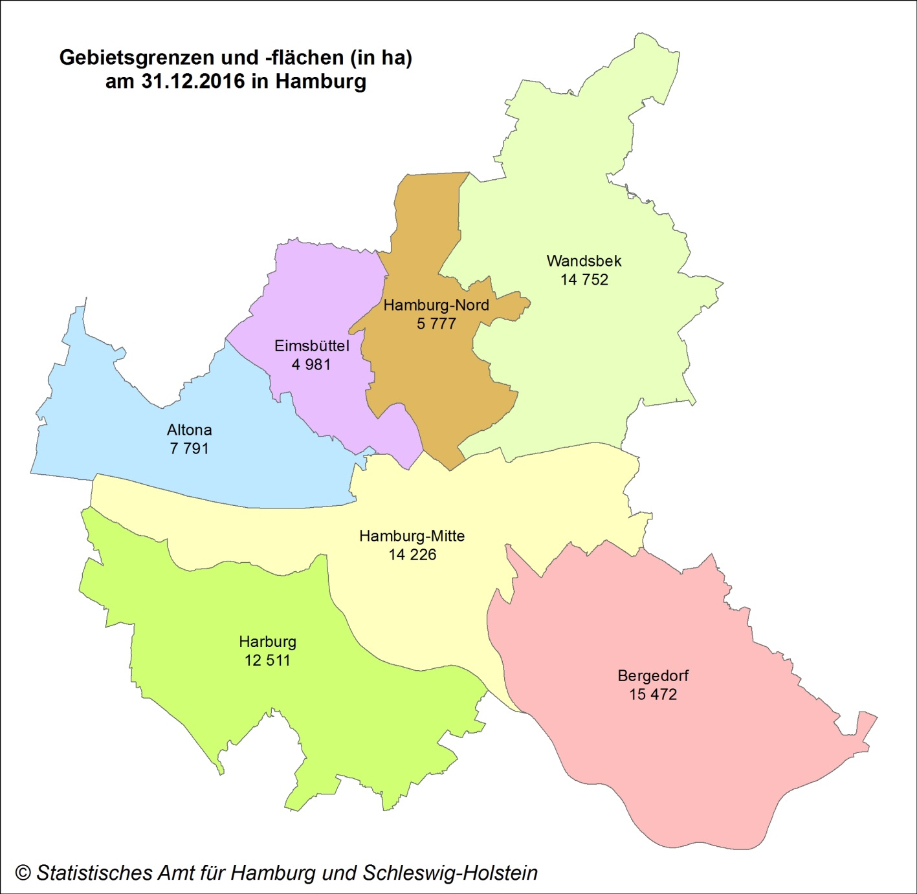

T1_1
1. Bodenflächen nach Nutzungsart und regionaler Gliederung in Hamburg am 31.12.2017

Schlüsselnummer | Bezirk Land | Bodenfläche insgesamt | davon
 |  |  | Siedlung | Verkehr | Vegetation | Gewässer

 |  |  | (10000) | (20000) | (30000) | (40000)
 |  |  | Hektar

1 | Hamburg-Mitte | 14226 | 6593 | 2257 | 1993 | 3384
2 | Altona | 7791 | 4801 | 951 | 1397 | 641
3 | Eimsbüttel | 4981 | 3349 | 920 | 615 | 97
4 | Hamburg-Nord | 5777 | 3913 | 1513 | 170 | 182
5 | Wandsbek | 14752 | 8493 | 1658 | 4413 | 188
6 | Bergedorf | 15472 | 3849 | 972 | 9567 | 1083
7 | Harburg | 12511 | 4073 | 1209 | 6678 | 552
02 | Hamburg | 75509 | 35071 | 9479 | 24832 | 6127

Grafik 1: Anteil der Hauptnutzungsarten an der Gesamtfläche Hamburgs am 31.12.2017

Insgesamt in ha 75 509
Siedlungsfläche | 46.4%
Verkehrsfläche | 12.6%
Vegetationsfläche | 32.9%
Gewässerfläche | 8.1%

